상품제안서
양지사 2027 시너지25 다이어리 25절 | 상품코드: S48145

 |  |  |  |  |  |  | 02-713-8555 | www.synergygift.co.kr
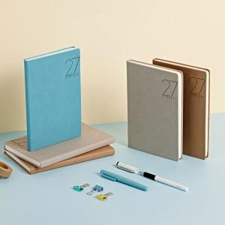 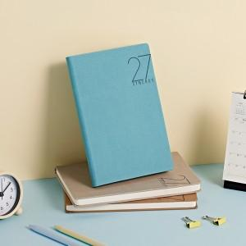 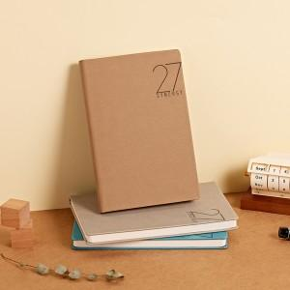

【상세/제작정보】 | <p><span style="font-size: 14pt;">※ 300개 미만 제작 불가</span></p><p><span style="font-size: 14pt;">※ 300개당 제품색상 택1 가능합니다.</span></p><p><span style="font-size: 14pt;">※&nbsp;</span><span style="font-size: 18.6667px;">기본박 제거 불가</span><span style="font-size: 14pt;">​ 상품입니다.</span></p>

【인쇄/포장옵션】 | 불박 / 포장불가능

【공급단가】 | 수량 | 300~ | 500~ | 1,000~ | 3,000~ | 5,000~
*VAT별도 | 단가 | 13,030원 | 12,720원 | 12,200원 | 11,890원 | 11,570원

【상품 URL】 | https://www.synergygift.co.kr:443/src/goods_detail.php?gdno=48145

